关系图
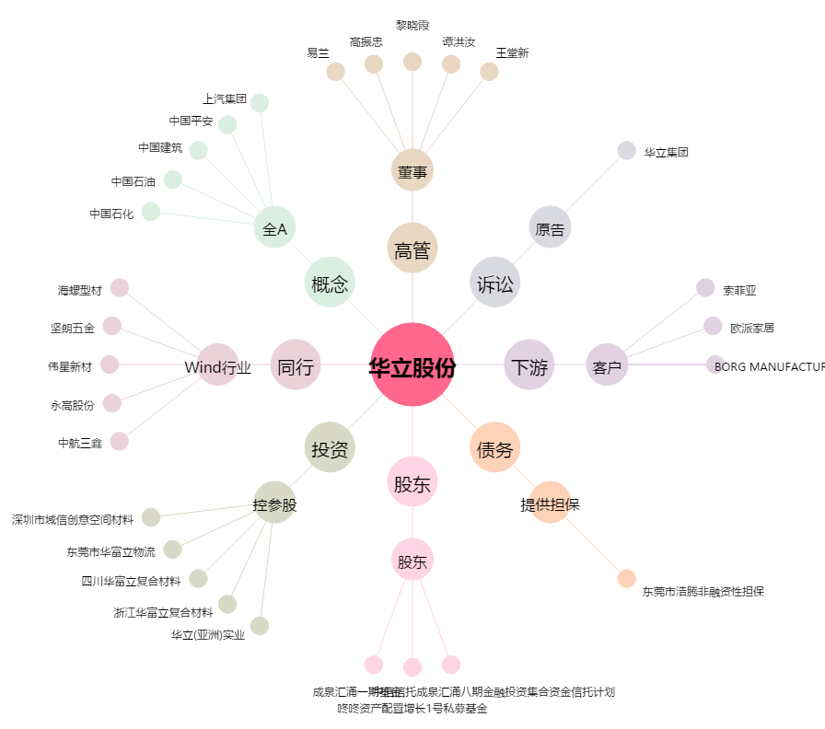
华立股份[603038.SH] - 关系概览图

